1. 게임 개요 및 콘셉트
A. 게임 아이디어 요약

 | 1. 게임의 메카닉

 |  | 1)유저 조작 시스템
 |  |  | 조작→ 인 게임 자원 획득→ 시스템 업그레이드(자원 사용) → 자원 획득량 증가
 |  | 2)자동 진행 시스템
 |  |  | 시스템 오픈→ 인 게임 자원 자동 획득→ 시스템 업그레이드(자원 사용) → 자원 획득량 증가
 |  | 3)스킬 시스템
 |  |  | 시스템 오픈→ 스킬 사용 및 스킬 쿨 타임 카운트 → 쿨 타임 이후 기능 사용 가능 상태로 리셋

 | 2. 게임의 장르

 |  | 장르 |  | 장르 설명
 |  | Casual 게임 |  | 간단한 조작으로 짧은 시간동안 즐길 수 있는 게임
 |  | Idle 게임 |  | 특별한 조작 없이도 자동으로 재화가 증가하는 게임(방치 시에도 게임이 자동으로 진행)

 | 3. 그래픽 방식

 |  | 1) 3D 리소스 및 2인칭 시점 활용
 |  | 2) Low Poly 그래픽 이용

 | 4. 조작 방식

 |  | 가능한 조작 |  | 기능 설명
 |  | 터치 업 |  | 정의 | 손가락으로 스크린을 터치할 때, 손가락이 스크린에서 떨어지는 순간
 |  |  |  | 실행 기능 | 자원 증가, 버튼 클릭
 |  | 핀치 오픈 |  | 정의 | 두 손가락으로 스크린을 터치한 후 두 손가락을 바깥 방향으로 움직이는 것
 |  |  |  | 실행 기능 | 화면 줌 인
 |  | 핀치 클로즈 |  | 정의 | 두 손가락으로 스크린을 터치한 후 두 손가락을 안쪽 방향으로 움직이는 것
 |  |  |  | 실행 기능 | 화면 줌 아웃

B. 게임 콘셉트

 | 1. 기획 콘셉트

 |  | 1) 누가: 작은 나무 한 그루가
 |  | 2) 언제: 먼 미래에
 |  | 3) 어디서: 황폐화되고 척박한 땅에서
 |  | 4) 무엇을: 스스로 성장한다
 |  | 5) 어떻게: 생명력을 모아서 주변 환경을 가꾸어서
 |  | 6) 왜: 혼자서 외롭기 때문에, 새 친구들이 찾아 올수 있도록 하기 위해서

 | 2. 디자인 콘셉트

 |  | 1) 나무
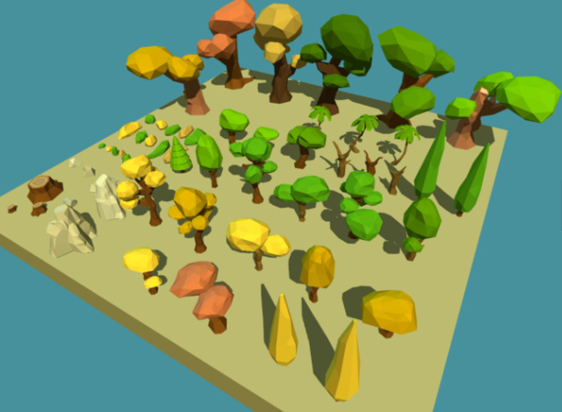
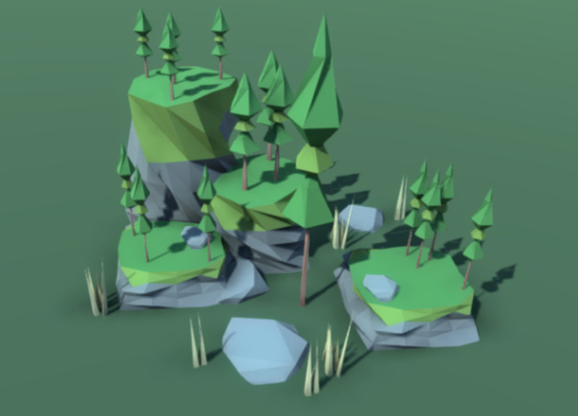

 |  | 2) 땅
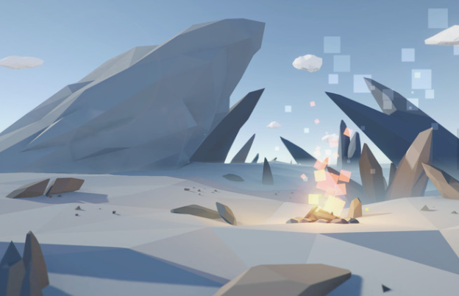
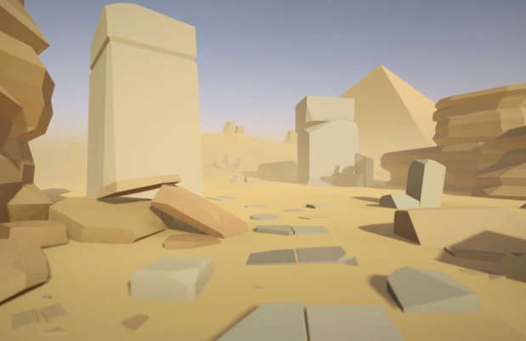

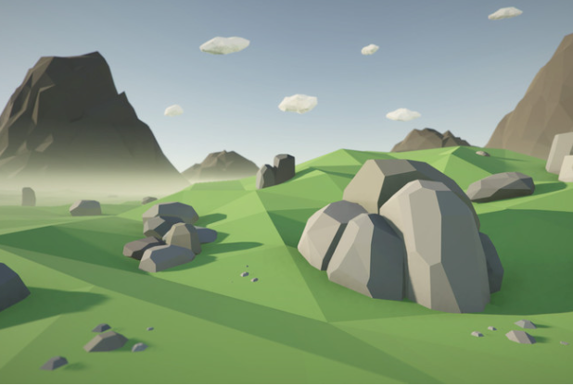
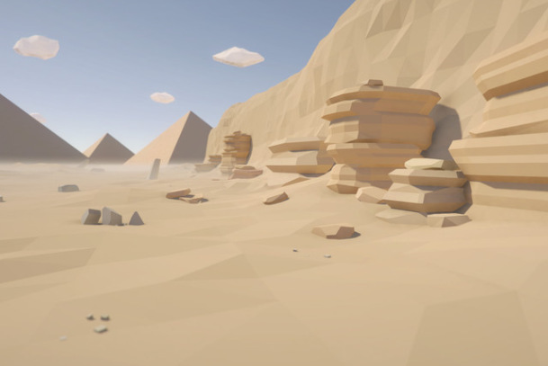

 |  | 3) 새


 | 3. 개발 콘셉트

 |  | 1) 유저의 조작(터치)으로 얻을 수 있는 생명력
 |  | 2) 생명력을 통해 성장 시킬 수 있는 나무, 땅
 |  | 3) 나무와 땅을 통해 얻을 수 있는 추가 기능
 |  | 4) 일정 조건을 만족했을 때 찾아오는 새

2. 플레이어 기능 및 UI
1. 메인 화면
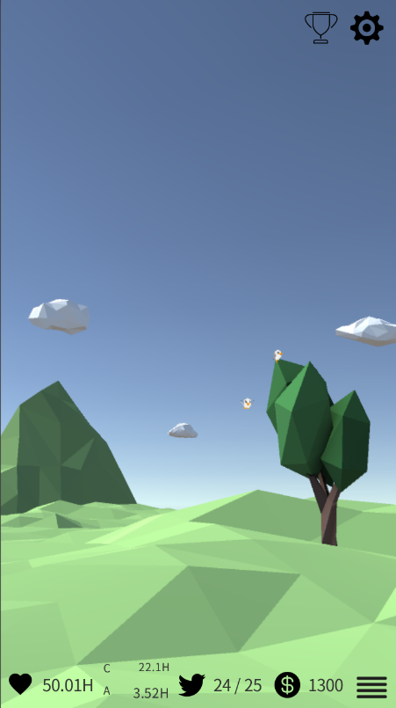
 | 플레이어 기능
 | 1) 화면 터치 업: 생명력 모으기
 | 2) 핀치 오픈/클로즈: 화면 줌 인/아웃

2. 메뉴 - 나무
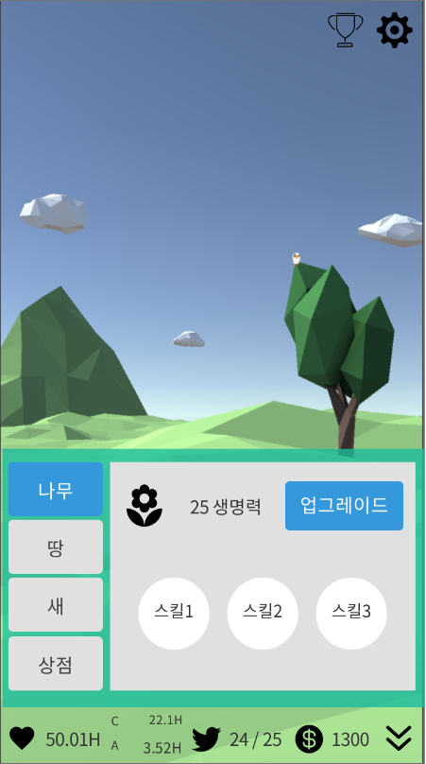
 | 플레이어 기능
 | 1) 화면 터치 업: 생명력 모으기
 | 2) 업그레이드 버튼 터치 업: 나무 성장 시키기
 | 3) 스킬 버튼 터치 업: 생명력 모으기 관련 버프 얻기

3. 메뉴 - 땅
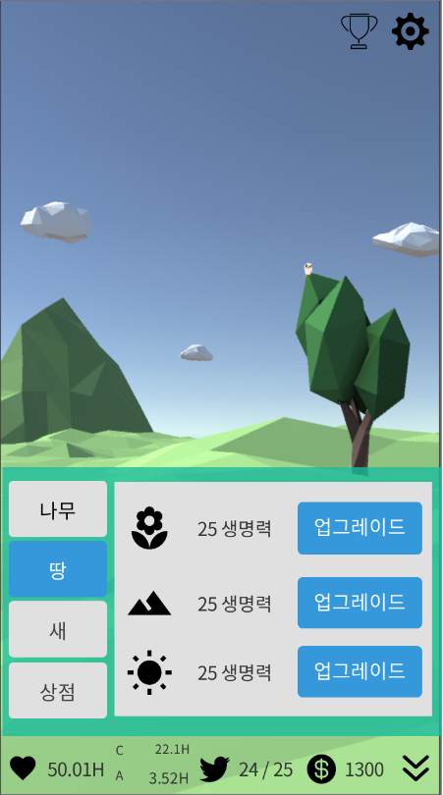
 | 플레이어 기능
 | 1) 화면 터치 업: 생명력 모으기
 | 2) 업그레이드 버튼 터치 업: 땅, 산 지형 성장 시키기

4. 메뉴 - 새
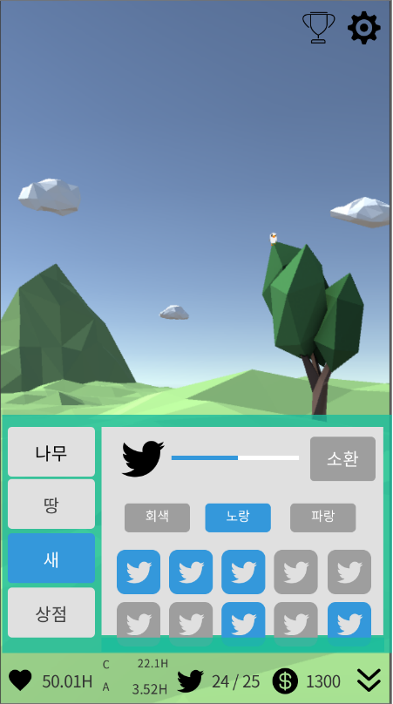
 | 플레이어 기능
 | 1) 화면 터치 업: 생명력 모으기
 | 2) 소환 버튼 터치 업: 새 소환하기
 | 3) 색깔 버튼 터치 업: 해당 색깔의 새 목록으로 정렬
 | 4) 새 버튼 터치 업: 해당 새의 정보 확인하기

5. 메뉴 - 상점
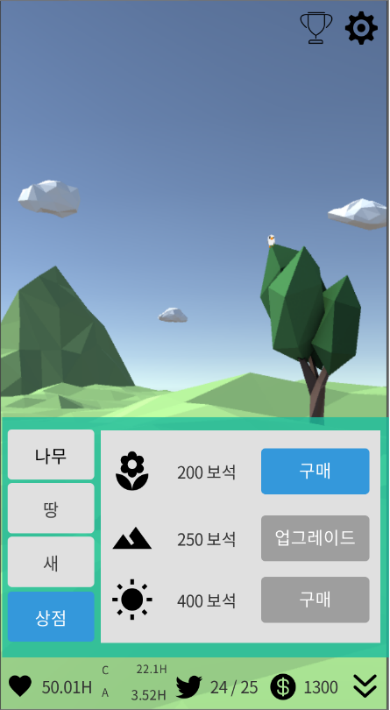
 | 플레이어 기능
 | 1) 구매 버튼 터치 업: 해당 아이템(기능) 구매하기
 | 2) 업그레이드 버튼 터치 업: 해당 아이템(기능) 업그레이드하기

